Ejercicio 8
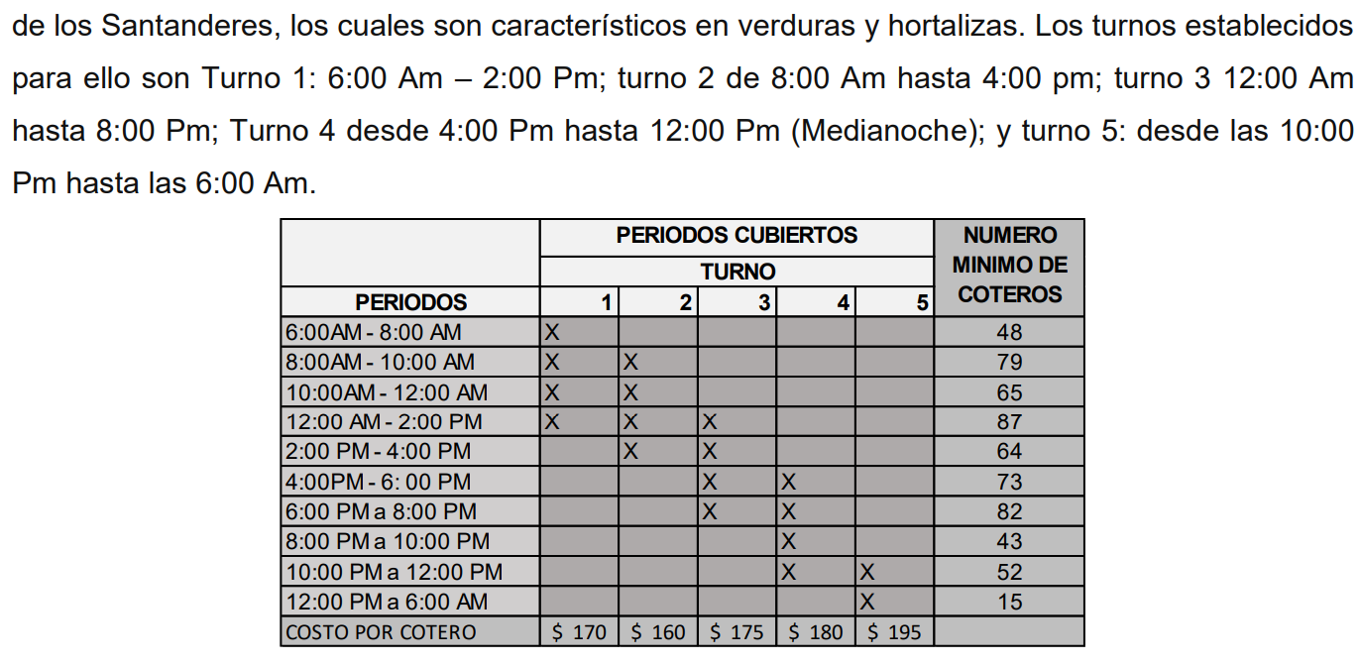
 |  |  |  |  |  |  | F.O
Periodos | Turno 1 | Turno 2 | Turno 3 | Turno 4 | Turno 5 | Número mínimo | $ -
6:00 AM - 8:00 AM | 1 |  |  |  |  | 48
8:00 AM - 10:00 AM | 1 | 1 |  |  |  | 79
10:00 AM - 12:00 PM | 1 | 1 |  |  |  | 65
12:00 PM - 2:00 PM | 1 | 1 | 1 |  |  | 87
2:00 PM - 4:00 PM |  | 1 | 1 |  |  | 64
4:00 PM - 6:00 PM |  |  | 1 | 1 |  | 73
6:00 PM - 8:00 PM |  |  | 1 | 1 |  | 82
8:00 PM - 10:00 PM |  |  |  | 1 |  | 43
10:00 PM - 12:00 AM |  |  |  | 1 | 1 | 52
12:00 AM - 6:00 AM |  |  |  |  | 1 | 15
Costo por Cotero | $ 170.00 | $ 160.00 | $ 175.00 | $ 180.00 | $ 195.00

Periodos | Turno 1 | Turno 2 | Turno 3 | Turno 4 | Turno 5 | Ecuacion | Número mínimo
6:00 AM - 8:00 AM | 0 | 160 | 0 | 0 | 0 | 160 | 48
8:00 AM - 10:00 AM | 0 | 0 | 79 | 0 | 0 | 79 | 79
10:00 AM - 12:00 PM | 0 | 0 | 96 | 0 | 0 | 96 | 65
12:00 PM - 2:00 PM | 0 | 0 | 0 | 180 | 0 | 180 | 87
2:00 PM - 4:00 PM | 0 | 0 | 0 | 0 | 195 | 195 | 64
4:00 PM - 6:00 PM | 73 | 0 | 0 | 0 | 0 | 73 | 73
6:00 PM - 8:00 PM | 82 | 0 | 0 | 0 | 0 | 82 | 82
8:00 PM - 10:00 PM | 43 | 0 | 0 | 0 | 0 | 43 | 43
10:00 PM - 12:00 AM | 52 | 0 | 0 | 0 | 0 | 52 | 52
12:00 AM - 6:00 AM | 15 | 0 | 0 | 0 | 0 | 15 | 15
Ecuacion | $ 265.00 | $ 160.00 | $ 175.00 | $ 180.00 | $ 195.00
Costo por Cotero | $ 170.00 | $ 160.00 | $ 175.00 | $ 180.00 | $ 195.00

Ejercicio 4
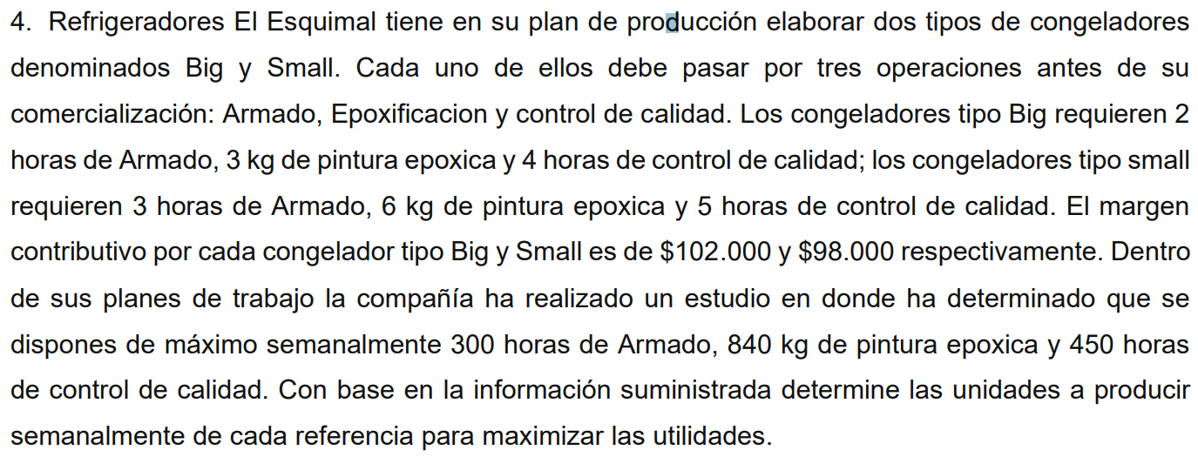
 |  |  |  | F.O
 | Big | Small | Limite | $ 995,400.00
Armado | 2 | 3 | 300
Epoxificacion | 3 | 6 | 840
Control Calidad | 4 | 5 | 450
Costo | $ 102,000.00 | $ 98,000.00

 | Big | Small | Ecuacion | Limite
Armado | 300 | 0 | 300 | 300
Epoxificacion | 0 | 98000 | 98000 | 840
Control Calidad | 101700 | 0 | 101700 | 450
Ecuacion | $ 102,000.00 | $ 98,000.00
Costo | $ 102,000.00 | $ 98,000.00

Ejercicio 2
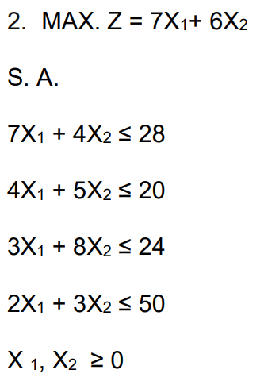
 | X1 | X2 | Limite
F.O | 7 | 6 | 0
Restriccion 1 | 7 | 4 | 28
Restriccion 2 | 4 | 5 | 20
Restriccion 3 | 3 | 8 | 24
Restriccion 4 | 2 | 3 | 50
mayor o igual | 0 | 0

 | X1 | X2 | Ecuacion | Limite
F.O | 0 | 0 | 0 | 0
Restriccion 1 | 0 | 0 | 0 | 28
Restriccion 2 | 0 | 0 | 0 | 20
Restriccion 3 | 0 | 0 | 0 | 24
Restriccion 4 | 0 | 0 | 0 | 50
Ecuacion | 0 | 0
mayor o igual | 0 | 0

Ejercicio 1
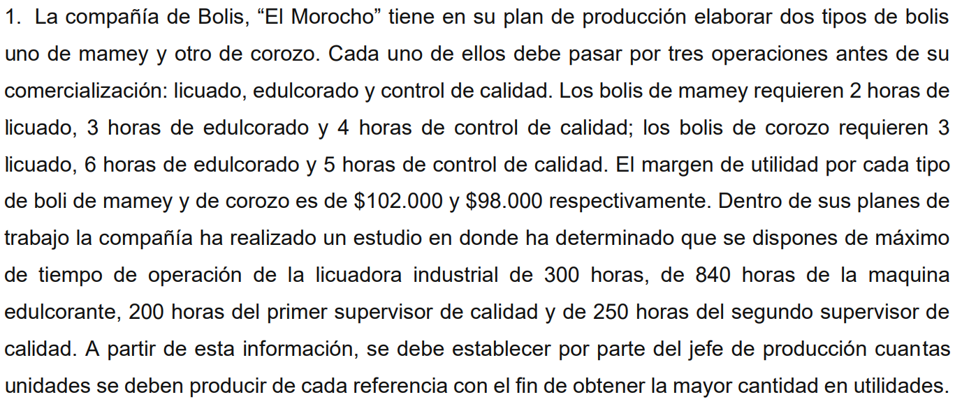
 |  |  |  |  | F.O
Bolis El Morocho | Boli de Mamey | Boli de Corozo | Disponibilidad (hrs) |  | $ 995,400
Licuado | 2 | 3 | 300
Edulcorado | 3 | 6 | 840
Control de Calidad | 4 | 5 | 450
Utilidad | $ 102,000 | $ 98,000

Bolis El Morocho | Boli de Mamey | Boli de Corozo | Ecuaciones | Disponibilidad (hrs)
Licuado | 300 | 0 | 300 | 300
Edulcorado | 0 | 98000 | 98000 | 840
Control de Calidad | 101700 | 0 | 101700 | 450
Ecuaciones | 102000 | 98000
Utilidad | $ 102,000 | $ 98,000

